排水能力設計ﾎﾟｲﾝﾄ
排水能力に関する設計のポイント（⑤より高排水のみの基準）

 | ①降雨強度 |  | 降雨強度とは、1時間当たりの降雨量をいいます。下の図に示した地域別降雨強度は、気象庁発行の「日本の気候表」の中に掲載 されている10分間降雨量により、5～6年に1度位現れる程度の 特別な豪雨を除いた降雨量を基準とし、1時間当たりに換算した ものです。
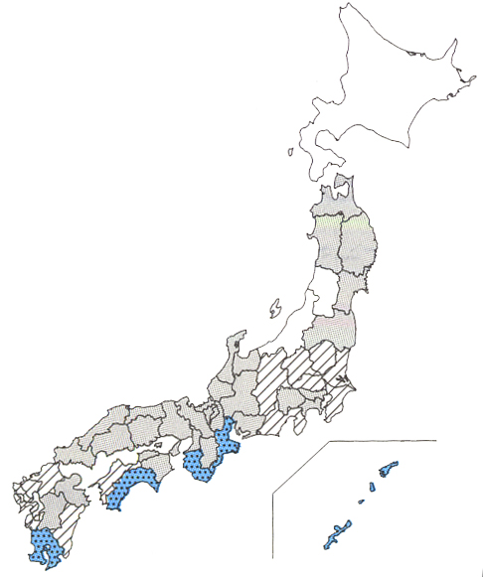

 |  | 地域別降雨強度 |  | 160mm/h | 140mm/h | 120mm/h | 100mm/h
 |  | 凡例
 |  | 該当 都道府県名 |  | 三重、和歌山、高知、鹿児島、沖縄 | 茨城、千葉、栃木、 群馬、埼玉、長野、 静岡、愛媛、福岡、 佐賀、長崎、宮崎 | 青森、岩手、秋田、 宮城、福島、東京、 神奈川、山梨、富山、石川、福井、岐阜、 愛知、滋賀、京都、 大阪、奈良、兵庫、 鳥取、島根、岡山、 広島、山口、徳島、 香川、大分、熊本 | 北海道、山形、新潟

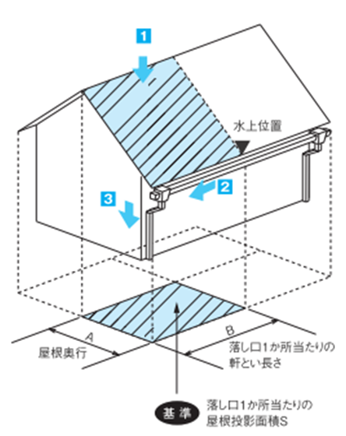
 | ②水勾配と投影面積

 | 水勾配とは、軒樋に水上位置（軒樋位置の頂点）と水下 位置（軒樋位置の最下点）を設定し、水上から水下にかけて軒樋に勾配（傾き）を付ける角度を水勾配と言います。 一般的には落とし口間の中間に水上位置を設定し、落し口 位置を水下位置に設定します。 投影面積とは、右図の落とし口１ヶ所に対して水上から水下にかけて軒長さと屋根流れ長さの面積を屋根上から投影して現れる水平面上の面積です。

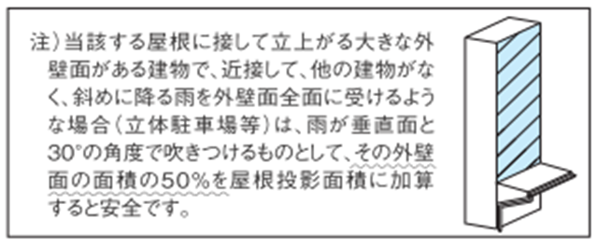
当該する屋根に接して立ち上がる大きな外壁面がある建物で、近接して、他の 建物がなく、斜めに降る雨を外壁面全面に受けるような場合（立体駐車場等）は雨が垂直面と３０°の角度で吹きつけるのものとして、その外壁面の面積の50％を屋根投影面積に加算するものとすると安全です。

 | ③谷といの計算

 | 折板とい、谷コイルによる谷とい設計の場合、安全を期して降雨強度は１．２５倍としてください。
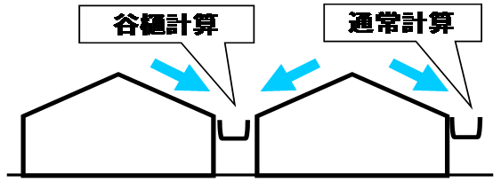
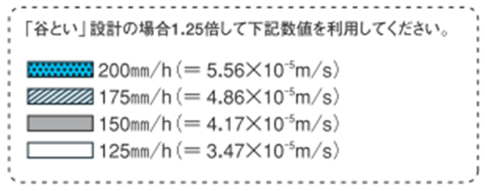

 | ④横管に関する安全率

 | たてといの系統内に横管が存在する場合、雨水の流に抵抗が発生する可能性がある為、たととい増大率（安全率）を考慮し計算しています。

パナソニック株式会社 外廻りシステムビジネスユニットの排水計算に準じての計算様式となっております。

⑤ 高排水たてとい使用部材に関しての制限（以下高排水の基準）
高排水（発生条件）で使用可能な部材
高排水自在ドレン
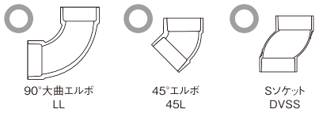
〇
〇
〇
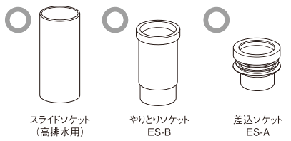
〇
〇
〇

VP・VU
75・100・P125用

高排水（発生条件）で使用不可な部材
自在ドレン（従来品）
×
×
スライドチーズ
（納まりによって使用可）

排水管カバー
※ ９０°エルボDLは地中埋設管でも使用不可
⑥ 軒とい基準
■軒とい（谷とい）サイズの制限

既製品樋：エアロアイアン
現場加工樋は下記ドレンサイズに対しての幅、高さが必要
現場加工樋：谷コイル
折版120Ⅰ型のみ高排水不可
前高130WIDE以上は使用可

■最大離隔距離（落し口から水上の最大距離１５ｍ以内）

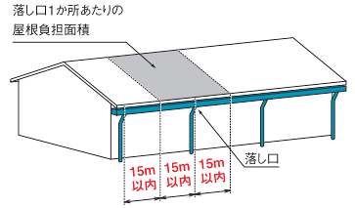
落し口からの離隔距離は最大15ｍで考えます。

軒とい止まりに近い落し口に曲りを介する納まりの場合は離隔距離15ｍ以内で
あっても屋根の対応面積を2/3で考えます（曲りで流れが

⑦ たてとい基準
■最大偏芯距離は１m以内
■たてといの必要直線距離（スライドソケット含まず）
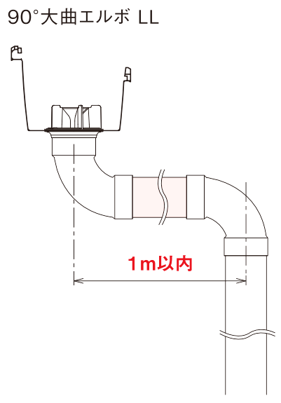
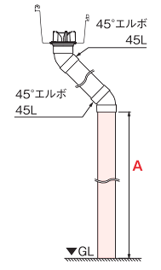
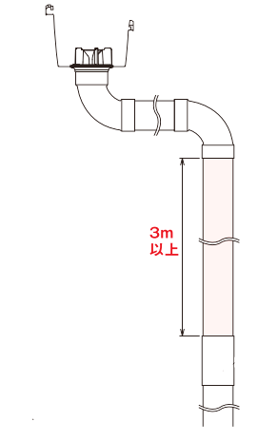
A
貫通管

A

A
スライドＳ
（高排水用）
下屋（庇）

谷とい

■庇合流（谷とい納まり）
大屋根からのたてといは貫通管を用い、谷とい
合流後、管径を１サイズ以上拡張し合流させる
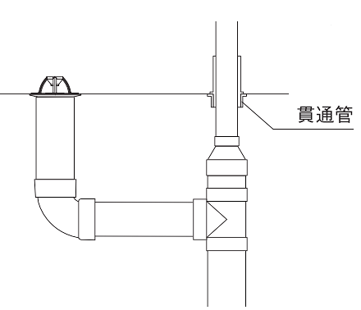
３ｍ以上
ＧＬ

大曲管

高排水システム時（サイホン）の排水は埋設桝を必ず介して排水下さい
埋設桝

貫通管が落し口～水上位置の間に設置される場合
※雨水排水管径（埋設管）はSHASE-S206
軒といの安全率を1.5→３で計算下さい（谷とい）
「給排水衛生設備基準・同解説」よりご確認下さい

パナソニック株式会社 外廻りシステムビジネスユニット 排水計算に準じての計算様式となっております。

一般用（通常排水）
 |  |  |  |  |  |  |  |  |  |  |  |  |  |  |  |  |  |  |  | 黄色の枠内に数値を入力して下さい。 |  |  |  |  |  |  |  |  | 判定
 |  |  |  |  |  |  |  |  |  |  |  |  |  |  |  |  |  |  |  | 青色の枠内は選択肢を選んで下さい。 |  |  |  |  |  |  |  |  | 4

雨 樋 排 水 能 力 計 算 書

 |  | 物件名
 |  |  |  |  |  |  |  |  |  |  |  |  |  |  |  |  |  |  |  |  |  |  | 作成日 |  | 2021-02-19
 |  | 計算部位：

 | １）落し口１ヶ所当たりの屋根投影面積 |  |  |  |  |  |  |  |  |  |  |  |  |  |  |  |  |  |  |  |  |  | 下記合計が反映されます。
 |  | 屋 根 投 影 面 積 ＝ |  |  |  |  |  | 100 |  |  | (㎡) |  |  |  | 落し口数＝ |  |  | 1 |  | ケ所 |  |  | 大屋根 |  |  | 100 |  | ㎡
 |  | 落し口１ヶ所当たりの屋根投影面積＝ |  |  |  |  |  |  |  |  |  | 100 |  |  |  | ㎡ |  |  |  |  |  |  | 下屋 |  |  | 0 |  | ㎡
 |  |  |  |  |  |  |  |  |  |  |  |  |  |  |  |  |  |  |  |  |  |  | 壁面 |  |  | 0 |  | ㎡
 | ２）降雨量の計算 |  |  |  |  |  |  | （降雨強度 |  |  |  | 160 |  |  | mm/hとする） |  |  |  | 一般 |  |  |  | ※壁面は50%が加算されます。
■降雨量の計算式
W=ａ・S
W=降雨量〔m³/S〕（落し口1ヶ所当りの屋根投影面積に降る雨量）
ａ =降雨強度〔m/s〕（標準160㎜/ｈ=4.44×10⁻⁵ｍ/s）
S =落し口1ヶ所当りの屋根投影面積〔㎡〕
（Sが数種ある場合は最大値のＳを基準とする） ※1㍑=1×10⁻³ m³
 |  |  |  |  |  |  |  |  |  |  |  |  |  |  |  |  |  |  | ※谷といの場合、ａは、1.25倍となります。
Ｓ
屋根投影面積
降雨量（=体積）
Ｗ
降雨強度
ａ

 |  |  |  |  |  |  |  |  |  | Ｗ | ＝ | ａ |  | × | Ｓ
 |  |  |  |  |  |  |  |  |  |  | ＝ | 0.160 |  |  | （ｍ/h） |  | × | 100.0 |  |  | （㎡）
 |  |  |  |  |  |  |  |  |  |  |  |  |  | 3600 |  |  | （S）
 |  |  |  |  |  |  |  |  |  |  | ＝ | 0.00444 |  |  | (ｍ３/s）
 |  |  |  |  |  |  |  |  |  |  | ＝ | 4.44 |  |  | (㍑/s)

■軒とい排水量の計算式
Ｑ＝ ・Ａ・
Ｋ
１
ｍ＋√Ｒ
100Ｒ√Ｉ
（クッターの新公式）
（流速ｖ＝
）
ｍ＋√Ｒ
100Ｒ√Ｉ
A (排水有効断面積)
L (潤辺)
〔m〕
Q=軒とい排水量〔m³/ｓ〕
K=安全率
A=軒とい排水有効断面積〔㎡〕
R=径深=
I=軒といの水勾配（標準5/1,000）(1/1000）
m=粗度恒数（=0.21）
※1㍑=1×10⁻³m³
 | ３）軒とい排水量の計算

 |  |  |  |  |  |  |  |  | 0.02102 |  | (㎡）

 |  |  |  |  |  |  |  |  |  |  |  | 軒といの種類 |  |  |  |  | 前高１６５WIDE
 |  |  |  |  |  |  |  |  |  |  |  | 軒といの水勾配 |  |  |  |  |  | 1 | / | 1000 |  | 水平勾配
 |  |  |  |  | 0.4057 |  | （ｍ） |  |  |  |  |  |  | 安全率 K | 1.5 |  | ※標準は1.5、貫通管がある場合は3としてください

 | Ｒ(径深）＝ |  |  |  | Ａ（排水有効断面積） |  |  |  |  |  | ＝ | 0.02102 |  |  |  | ＝ | 0.05181
 |  |  |  |  | Ｌ(潤辺） |  |  |  |  |  |  | 0.4057

 | Ｑ＝ |  | 1 | ・ Ａ ・ |  | １００Ｒ√Ｉ |  |  | ＝ | 1 | Ｘ | 0.02102 |  | Ｘ | 100 |  | × | 0.05181 |  | × | 0.001 |  | ＝ | 0.00524 |  |  | (m3/s）
 |  |  | Ｋ |  |  | m+ | √Ｒ |  |  | 1.5 |  |  |  |  | 0.21 |  | ＋ | 0.05181

 |  |  |  |  |  |  |  |  |  |  |  |  |  |  |  |  |  | 軒といの排水能力 |  |  |  |  |  | 5.2 |  | (㍑/s)
 | ４）たてとい排水量の計算 |  |  |  |  |  |  |  |  |  |  |  | 落とし口１ケ所当たりの最大屋根投影面積 |  |  |  |  |  |  |  |  |  |  | 117 |  | (㎡）
ｈ
軒とい
たてとい
Ａ
■たてとい排水量の計算式
Ｑ＝Ｃ・Ａ・√２ｇｈ
（トリチェリーの式）
Q=たてとい排水量〔㎝³/s〕
C =流量係数〔=0.6〕
Ａ=たてとい排水有効断面積〔㎝²〕
ｇ =重力加速度〔=980㎝/s²〕
ｈ =軒とい潤辺高さ〔㎝〕 ※1㍑=1,000㎝³

 |  |  |  |  |  |  |  | 11.90 |  | (cm)

 |  | 122.7 |  | （c㎡) |  |  |  |  |  |  |  |  |  |  |  | た て と い の 種 類 |  |  |  |  |  |  | JIS管 ＶＰ１２５
 |  |  |  |  |  |  |  |  |  |  |  |  |  |  |  | たてとい排水有効断面積 |  |  |  |  |  |  | 122.7 |  |  | （c㎡)

 |  | Ｑ＝Ｃ・A・√２Ｇh |  |  |  |  | ＝ | 0.6 |  | × | 122.7 |  | × |  | 2 | × | 980 |  | × | 11.90 |  | ＝ | 11243 |  | （cm3/s）

 |  | たてとい断面積増大率(安全率）＝ |  |  |  |  |  |  |  |  | 1 |  |  |  |  |  |  | たてといの排水能力 |  |  |  |  |  | 11.2 |  | (㍑/s)
 |  |  |  |  |  |  |  |  |  |  |  |  |  | 落とし口１ケ所当りの最大屋根投影面積 |  |  |  |  |  |  |  |  |  | 252 |  | (㎡）
 | ５）シミｭレーション結果
 |  |  | 降雨量 |  | 4.44 |  | (㍑/s) |  |  |  | 軒とい排水能力 |  |  |  | 5.2 |  | (㍑/s) |  |  | たてとい排水能力 |  |  |  | 11.2 |  | (㍑/s)
 |  |  | 降雨量 |  | 160 |  | (mm/h)に対し, |  |  |  |  | 軒とい、たて樋共に排水能力条件を満足しています。
 |  | ＊この計算書はあくまで参考値です。参考資料としてお取り扱い下さい。

御会社名、ご連絡先などを記入下さい。

箱樋用（通常排水）
 |  |  |  |  |  |  |  |  |  |  |  |  |  |  |  |  |  |  |  | 黄色の枠内に数値を入力して下さい。 |  |  |  |  |  |  |  |  | 判定
 |  |  |  |  |  |  |  |  |  |  |  |  |  |  |  |  |  |  |  | 青色の枠内は商品を選定して下さい。 |  |  |  |  |  |  |  |  | 2

箱 樋 排 水 能 力 計 算 書

 |  | 物件名
 |  |  |  |  |  |  |  |  |  |  |  |  |  |  |  |  |  |  |  |  |  |  | 作成日 |  | 2021-02-19
 |  | 計算部位：

 | １）落し口１ヶ所当たりの屋根投影面積 |  |  |  |  |  |  |  |  |  |  |  |  |  |  |  |  |  |  |  |  |  | 下記合計が反映されます。
 |  | 屋 根 投 影 面 積 ＝ |  |  |  |  |  | 100 |  |  | (㎡) |  |  |  | 落し口数＝ |  |  | 1 |  | ケ所 |  |  | 大屋根 |  |  | 100 |  | ㎡
 |  | 落し口１ヶ所当たりの屋根投影面積＝ |  |  |  |  |  |  |  |  |  | 100 |  |  |  | ㎡ |  |  |  |  |  |  | 下屋 |  |  | 0 |  | ㎡
 |  |  |  |  |  |  |  |  |  |  |  |  |  |  |  |  |  |  |  |  |  |  | 壁面 |  |  | 0 |  | ㎡
 | ２）降雨量の計算 |  |  |  |  |  |  | （降雨強度 |  |  |  | 160 |  |  | mm/hとする） |  |  |  | 一般 |  |  |  | ※壁面は50%が加算されます。
■降雨量の計算式
W=ａ・S
W=降雨量〔m³/S〕（落し口1ヶ所当りの屋根投影面積に降る雨量）
ａ =降雨強度〔m/s〕（標準160㎜/ｈ=4.44×10⁻⁵ｍ/s）
S =落し口1ヶ所当りの屋根投影面積〔㎡〕
（Sが数種ある場合は最大値のＳを基準とする） ※1㍑=1×10⁻³ m³
 |  |  |  |  |  |  |  |  |  |  |  |  |  |  |  |  |  |  | ※谷といの場合、ａは、1.25倍となります。
Ｓ
屋根投影面積
降雨量（=体積）
Ｗ
降雨強度
ａ
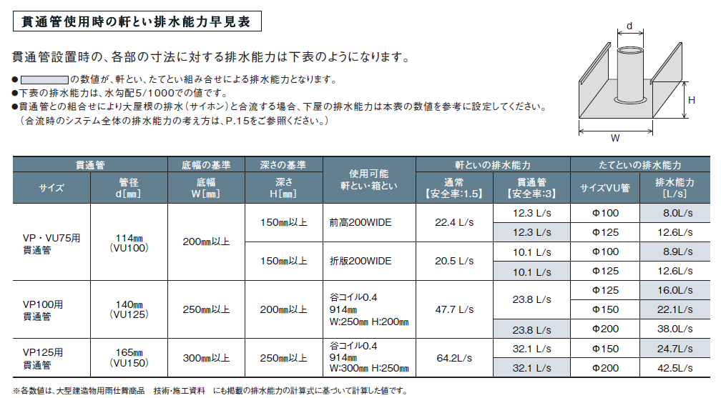

 |  |  |  |  |  |  |  |  |  | Ｗ | ＝ | ａ |  | × | Ｓ
 |  |  |  |  |  |  |  |  |  |  | ＝ | 0.160 |  |  | （ｍ/h) |  | × | 100.0 |  |  | （㎡）
 |  |  |  |  |  |  |  |  |  |  |  |  |  | 3600 |  |  | （S）
 |  |  |  |  |  |  |  |  |  |  | ＝ | 0.00444 |  |  | (ｍ３/s）
 |  |  |  |  |  |  |  |  |  |  | ＝ | 4.44 |  |  | (㍑/s)
■軒とい排水量の計算式
Ｑ＝ ・Ａ・
Ｋ
１
ｍ＋√Ｒ
100Ｒ√Ｉ
（クッターの新公式）
（流速ｖ
）
ｍ＋√Ｒ
100Ｒ√Ｉ
A (排水有効断面積)
L (潤辺)
〔m〕
Q=軒とい排水量〔m³/ｓ〕
K=安全率
A=軒とい排水有効断面積〔㎡〕
R=径深=
I=軒といの水勾配（標準5/1,000）(1/1000）
m=粗度恒数（=0.21）
※1㍑=1×10⁻³m³
 | ３）軒とい排水量の計算

 |  |  |  |  |  |  |  |  | 0.02 |  | (㎡）

 |  |  |  |  | 0.4 |  | （ｍ） |  |  |  |  |  |  |  | 軒とい有効高さ ａ | 10 |  |  |  |  | (cm)
 |  |  |  |  |  |  |  |  |  |  |  |  |  |  | 軒とい有効底幅 ｂ | 20 |  |  |  |  | (cm)
 |  |  |  |  |  |  |  |  |  |  |  |  | 軒といの水勾配 | 1 | / | 1000 |  | 水平勾配 |  |  |  | 3/1000以上にしてください
 |  |  |  |  |  | ※安全率は標準は1.5、貫通管がある場合は3としてください |  |  |  |  |  |  |  |  |  |  |  |  |  | 安全率 K | 1.5

 | Ｒ(径深）＝ |  |  |  | Ａ（排水有効断面積） |  |  |  |  |  | ＝ | 0.02 |  |  |  | ＝ | 0.05
 |  |  |  |  | Ｌ(潤辺） |  |  |  |  |  |  | 0.4

 | Ｑ＝ |  | 1 | ・ Ａ ・ |  | １００Ｒ√Ｉ |  |  | ＝ | 1 | Ｘ | 0.02 |  | Ｘ | 100 |  | × | 0.05 |  | × | 0.001 |  | ＝ | 0.00486 |  |  | (m3/s）
 |  |  | Ｋ |  |  | m+ | √Ｒ |  |  | 1.5 |  |  |  |  | 0.21 |  | ＋ | 0.05

 |  |  |  |  |  |  |  |  |  |  |  |  |  |  |  |  | 軒といの排水能力 |  |  |  |  |  |  | 4.8 |  | (㍑/s)
 | ４）たてとい排水量の計算 |  |  |  |  |  |  |  |  |  |  | 落とし口１ケ所当りの最大屋根投影面積 |  |  |  |  |  |  |  |  |  |  |  | 108 |  | (㎡）
ｈ
軒とい
たてとい
Ａ
■たてとい排水量の計算式
Ｑ＝Ｃ・Ａ・√２ｇｈ
（トリチェリーの式）
Q=たてとい排水量〔㎝³/s〕
C =流量係数〔=0.6〕
Ａ=たてとい排水有効断面積〔㎝²〕
ｇ =重力加速度〔=980㎝/s²〕
ｈ =軒とい潤辺高さ〔㎝〕 ※1㍑=1,000㎝³

 |  |  |  |  |  |  |  | 10.0 |  | (cm)

 |  |  |  |  |  |  |  |  |  |  |  |  |  |  |  | た て と い の 種 類 |  |  |  |  |  |  | 60
 |  | 26.6 |  | （c㎡) |  |  |  |  |  |  |  |  |  |  |  | たてとい排水有効断面積 |  |  |  |  |  |  | 26.6 |  |  | （c㎡)

 |  | Ｑ＝Ｃ・A・√２Ｇh |  |  |  |  | ＝ | 0.6 |  | × | 26.6 |  | × |  | 2 | × | 980 |  | × | 10.00 |  | ＝ | 2234 |  | （cm3/ｓ）

 |  | たてとい断面積増大率（安全率）＝ |  |  |  |  |  |  |  |  | 1 |  |  |  |  |  | たてといの排水能力 |  |  |  |  |  |  | 2.2 |  | (㍑/s)
 |  |  |  |  |  |  |  |  |  |  |  | 落とし口１ケ所当りの最大屋根投影面積 |  |  |  |  |  |  |  |  |  |  |  | 49 |  | (㎡）
 | ５）シミュレーション結果
 |  |  | 降雨量 |  | 4.44 |  | (㍑/s) |  |  | 軒とい排水能力 |  |  |  |  | 4.80 |  | (㍑/s) |  | たてとい排水能力 |  |  |  |  | 2.2 |  | (㍑/s)
 |  |  | 降雨量 |  | 160 |  | (mm/h)に対し, |  |  |  |  | たて樋の排水能力が不足しています。
 |  | ＊この計算書はあくまで参考値です。参考資料としてお取り扱い下さい。

御会社名、ご連絡先などを記入下さい。

一般用 (高排水)
 |  |  |  |  |  |  |  |  |  |  |  |  |  |  |  |  |  |  |  | 黄色の枠内に数値を入力して下さい。 |  |  |  |  |  |  |  |  | 判定
 |  |  |  |  |  |  |  |  |  |  |  |  |  |  |  |  |  |  |  | 青色の枠内は商品を選定して下さい。 |  |  |  |  |  |  |  |  | 2

雨樋排水能力計算書（高排水システム）

 |  | 物件名
 |  |  |  |  |  |  |  |  |  |  |  |  |  |  |  |  |  |  |  |  |  |  | 作成日 |  | 2021-02-19
 |  | 計算部位：

 | １）落し口１ヶ所当たりの屋根投影面積 |  |  |  |  |  |  |  |  |  |  |  |  |  |  |  |  |  |  |  |  |  | 下記合計が反映されます。
 |  | 屋 根 投 影 面 積 ＝ |  |  |  |  |  | 100 |  |  | (㎡) |  |  |  | 落し口数＝ |  |  | 1 |  | ケ所 |  |  | 大屋根 |  |  | 100 |  | ㎡
 |  | 落し口１ヶ所当たりの屋根投影面積＝ |  |  |  |  |  |  |  |  |  | 100 |  |  |  | ㎡ |  |  |  |  |  |  | 下屋 |  |  | 0 |  | ㎡
 |  |  |  |  |  |  |  |  |  |  |  |  |  |  |  |  |  |  |  |  |  |  | 壁面 |  |  | 0 |  | ㎡
 | ２）降雨量の計算 |  |  |  |  |  |  | （降雨強度 |  |  |  | 140 |  |  | mm/hとする） |  |  |  | 一般 |  |  |  | ※壁面は50%が加算されます。
■降雨量の計算式
W=ａ・S
W=降雨量〔m³/S〕（落し口1ヶ所当りの屋根投影面積に降る雨量）
ａ =降雨強度〔m/s〕（標準160㎜/ｈ=4.44×10⁻⁵ｍ/s）
S =落し口1ヶ所当りの屋根投影面積〔㎡〕
（Sが数種ある場合は最大値のＳを基準とする） ※1㍑=1×10⁻³ m³
 |  |  |  |  |  |  |  |  |  |  |  |  |  |  |  |  |  |  | ※谷といの場合、ａは、1.25倍となります。
Ｓ
屋根投影面積
降雨量（=体積）
Ｗ
降雨強度
ａ
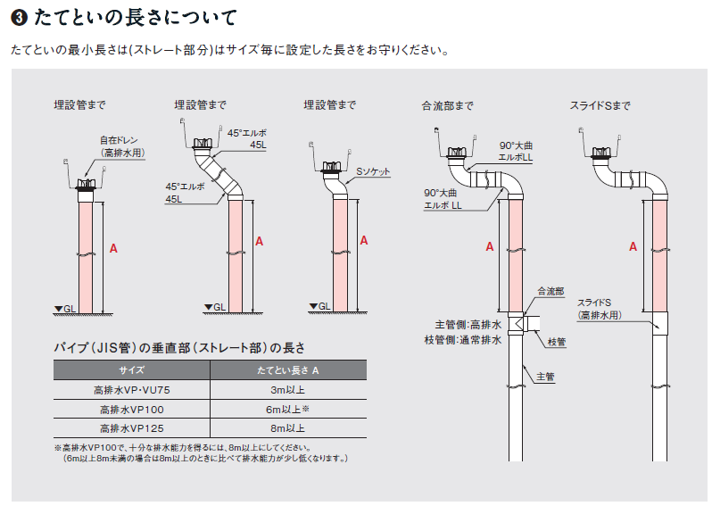
※たてといの長さにより排水能力は変わります。

 |  |  |  |  |  |  |  |  |  | Ｗ | ＝ | ａ |  | × | Ｓ
 |  |  |  |  |  |  |  |  |  |  | ＝ | 0.140 |  |  | （ｍ/h) |  | × | 100.0 |  |  | （㎡） |  | ＝ | 0.00389 |  |  | (ｍ３/s）
 |  |  |  |  |  |  |  |  |  |  |  |  |  | 3600 |  |  | （S）
 |  |  |  |  |  |  |  |  |  |  | ＝ | 3.89 |  |  | (㍑/s)
■軒とい排水量の計算式
Ｑ＝ ・Ａ・
Ｋ
１
ｍ＋√Ｒ
100Ｒ√Ｉ
（クッターの新公式）
（流速ｖ
）
ｍ＋√Ｒ
100Ｒ√Ｉ
A (排水有効断面積)
L (潤辺)
〔m〕
Q=軒とい排水量〔m³/ｓ〕
K=安全率（=1.5）
A=軒とい排水有効断面積〔㎡〕
R=径深=
I=軒といの水勾配（標準5/1,000）(1/1000）
m=粗度恒数（=0.21）
※1㍑=1×10⁻³m³
 | ３）軒とい排水量の計算

 |  |  |  |  |  |  |  |  | 0.033 |  | (㎡）

 |  |  |  |  |  |  |  |  |  |  |  | 軒といの種類 |  |  |  |  | 前高２００WIDE
 |  |  |  |  | 0.50 |  | （ｍ） |  |  |  |  | 軒といの水勾配 |  |  |  |  |  | 1 | / | 1000

 | Ｒ(径深）＝ |  |  |  | Ａ（排水有効断面積） |  |  |  |  |  | ＝ | 0.0334 |  |  |  | ＝ | 0.0666
 |  |  |  |  | Ｌ(潤辺） |  |  |  |  |  |  | 0.5020

 | Ｑ＝ |  | 1 | ・ Ａ ・ |  | １００Ｒ√Ｉ |  |  | ＝ | 1 | Ｘ | 0.03344 |  | Ｘ | 100 |  | × | 0.0666 |  | × | 0.001 |  | ＝ | 0.0100 |  |  | (m3/s）
 |  |  | Ｋ |  |  | m+ | √Ｒ |  |  | 1.5 |  |  |  |  | 0.21 |  | ＋ | 0.0666

ｈ
軒とい
たてとい
Ａ
 |  |  |  |  |  |  |  |  |  |  |  |  |  |  |  |  | 軒といの排水能力 |  |  |  |  |  |  | 10 |  | (㍑/s)
 | ４）たてとい排水量の計算 |  |  |  |  |  |  |  |  |  | 落とし口１ケ所当りの最大屋根投影面積 |  |  |  |  |  |  |  |  |  |  |  |  | 257 |  | (㎡）
 |  |  |  |  |  |  |  |  |  |  |  |  |  |  |  |  |  |  | たてといの種類 | 高排水 VP125
 |  |  |  |  |  |  |  |  |  |  |  |  |  |  |  |  |  | たてといの長さ | 8 |  | (m) | ※ | 8 | m以上にしてください
 |  |  |  |  |  |  |  | 0.0 |  | (cm) |  |  |  |  |  | たてとい排水有効断面積 |  |  |  |  |  |  | 122.7 |  |  | （c㎡)
 |  |  |  |  |  |  |  |  |  |  |  |  |  |  |  |  | たてとい断面積増大率（安全率）＝ |  |  |  |  |  |  |  |  | 1
 |  |  |  |  |  |  |  |  |  |  |  |  |  |  |  |  |  |  |  |  |  | たてといの排水能力 | 76.7 |  |  | (㍑/s)
 |  | 122.7 |  | （c㎡) |  |  |  |  |  |  |  | 落とし口１ケ所当りの最大屋根投影面積 |  |  |  |  |  |  |  |  |  |  |  | 1972 |  | (㎡）
大型雨とい高排水システムはサイホン現象を発生させます。通常の排水計算式が当てはまらないため対応投影面積に対して実測値で
表示しています。ただし、サイホンが発生しない条件での排水能力は以下の従来の雨とい排水計算と同じ考え方となります。

■たてとい排水量の計算式（通常）
Ｑ＝Ｃ・Ａ・√２ｇｈ
（トリチェリーの式）
Q=たてとい排水量〔㎝³/s〕
C =流量係数〔=0.6〕
Ａ=たてとい排水有効断面積〔㎝²〕
ｇ =重力加速度〔=980㎝/s²〕
ｈ =軒とい潤辺高さ〔㎝〕 ※1㍑=1,000㎝³
 |  |  |  |  |  |  |  |  |  |  |  |  | Q | ＝ | Ｃ・A・√２Ｇh
 |  |  |  |  |  |  |  |  |  |  |  |  |  | ＝ | 0.6 |  | × | 122.7 |  | × |  | 2 | × | 980 |  | × | 0.00
 |  |  |  |  |  |  |  |  |  |  |  |  |  | ＝ | 0 |  | （cm3/ｓ）
 |  |  |  |  |  |  |  |  |  |  |  |  |  | たてといの排水能力（サイホン発生なし） |  |  |  |  |  |  |  |  |  | 0.0 |  | (㍑/s)
 |  |  |  |  |  |  |  |  |  |  |  |  |  |  |  |  |  |  |  |  |  |  | 落とし口１ケ所当りの最大屋根投影面積 | 0 |  | (㎡）
 | ５）シミュレーション結果
 |  |  | 降雨量 |  | 3.89 |  | (㍑/s) |  |  | 軒とい排水能力 |  |  |  |  | 10.00 |  | (㍑/s) |  | たてとい排水能力 |  |  |  |  | 76.7 |  | (㍑/s)
 |  |  | 降雨量 |  | 140 |  | (mm/h)に対し, |  |  |  |  | 軒とい、たて樋共に排水能力条件を満足しています。

 |  | ＊この計算書はあくまで参考値です。参考資料としてお取り扱い下さい。
御会社名、ご連絡先などを記入下さい。

箱樋用 (高排水)
 |  |  |  |  |  |  |  |  |  |  |  |  |  |  |  |  |  |  |  | 黄色の枠内に数値を入力して下さい。 |  |  |  |  |  |  |  |  | 判定
 |  |  |  |  |  |  |  |  |  |  |  |  |  |  |  |  |  |  |  | 青色の枠内は商品を選定して下さい。 |  |  |  |  |  |  |  |  | 2

箱樋排水能力計算書（高排水システム）

 |  | 物件名
 |  |  |  |  |  |  |  |  |  |  |  |  |  |  |  |  |  |  |  |  |  |  | 作成日 |  | 2021-02-19
 |  | 計算部位：

 | １）落し口１ヶ所当たりの屋根投影面積 |  |  |  |  |  |  |  |  |  |  |  |  |  |  |  |  |  |  |  |  |  | 下記合計が反映されます。
 |  | 屋 根 投 影 面 積 ＝ |  |  |  |  |  | 1000 |  |  | (㎡) |  |  |  | 落し口数＝ |  |  | 1 |  | ケ所 |  |  | 大屋根 |  |  | 1000 |  | ㎡
 |  | 落し口１ヶ所当たりの屋根投影面積＝ |  |  |  |  |  |  |  |  |  | 1000 |  |  |  | ㎡ |  |  |  |  |  |  | 下屋 |  |  | 0 |  | ㎡
 |  |  |  |  |  |  |  |  |  |  |  |  |  |  |  |  |  |  |  |  |  |  | 壁面 |  |  | 0 |  | ㎡
 | ２）降雨量の計算 |  |  |  |  |  |  | （降雨強度 |  |  |  | 160 |  |  | mm/hとする） |  |  |  | 一般 |  |  |  | ※壁面は50%が加算されます。
■降雨量の計算式
W=ａ・S
W=降雨量〔m³/S〕（落し口1ヶ所当りの屋根投影面積に降る雨量）
ａ =降雨強度〔m/s〕（標準160㎜/ｈ=4.44×10⁻⁵ｍ/s）
S =落し口1ヶ所当りの屋根投影面積〔㎡〕
（Sが数種ある場合は最大値のＳを基準とする） ※1㍑=1×10⁻³ m³
 |  |  |  |  |  |  |  |  |  |  |  |  |  |  |  |  |  |  | ※谷といの場合、ａは、1.25倍となります。
Ｓ
屋根投影面積
降雨量（=体積）
Ｗ
降雨強度
ａ

※たてといの長さにより排水能力は変わります。
 |  |  |  |  |  |  |  |  |  | Ｗ | ＝ | ａ |  | × | Ｓ
 |  |  |  |  |  |  |  |  |  |  | ＝ | 0.160 |  |  | （ｍ/h) |  | × | 1000.0 |  |  | （㎡） |  | ＝ | 0.04444 |  |  | (ｍ３/s）
 |  |  |  |  |  |  |  |  |  |  |  |  |  | 3600 |  |  | （S）
 |  |  |  |  |  |  |  |  |  |  | ＝ | 44.44 |  |  | (㍑/s)
■軒とい排水量の計算式
Ｑ＝ ・Ａ・
Ｋ
１
ｍ＋√Ｒ
100Ｒ√Ｉ
（クッターの新公式）
（流速ｖ
）
ｍ＋√Ｒ
100Ｒ√Ｉ
A (排水有効断面積)
L (潤辺)
〔m〕
Q=軒とい排水量〔m³/ｓ〕
K=安全率（=1.5）
A=軒とい排水有効断面積〔㎡〕
R=径深=
I=軒といの水勾配（標準5/1,000）(1/1000）
m=粗度恒数（=0.21）
※1㍑=1×10⁻³m³
 | ３）軒とい排水量の計算

 |  |  |  |  |  |  |  |  | 0.090 |  | (㎡）

 |  |  |  |  |  |  |  |  |  |  |  |  |  |  |  |  | 軒樋有効高さa | 30 |  | (cm) |  | a= | 15 | cm以上にしてください
 |  |  |  |  | 0.90 |  | （ｍ） |  |  |  |  |  |  |  |  |  | 軒樋有効底幅b | 30 |  | (cm) |  | b= | 20 | cm以上にしてください

 |  |  |  |  |  |  |  |  |  | 軒といの水勾配 |  |  |  |  | 3 | / | 1000

 | Ｒ(径深）＝ |  |  |  | Ａ（排水有効断面積） |  |  |  |  |  | ＝ | 0.0900 |  |  |  | ＝ | 0.1000
 |  |  |  |  | Ｌ(潤辺） |  |  |  |  |  |  | 0.9000

 | Ｑ＝ |  | 1 | ・ Ａ ・ |  | １００Ｒ√Ｉ |  |  | ＝ | 1 | Ｘ | 0.09 |  | Ｘ | 100 |  | × | 0.1000 |  | × | 0.003 |  | ＝ | 0.0625 |  |  | (m3/s）
 |  |  | Ｋ |  |  | m+ | √Ｒ |  |  | 1.5 |  |  |  |  | 0.21 |  | ＋ | 0.1000

ｈ
軒とい
たてとい
Ａ
 |  |  |  |  |  |  |  |  |  |  |  |  |  |  |  |  | 軒といの排水能力 |  |  |  |  |  |  | 62.4 |  | (㍑/s)
 | ４）たてとい排水量の計算 |  |  |  |  |  |  |  |  |  | 落とし口１ケ所当りの最大屋根投影面積 |  |  |  |  |  |  |  |  |  |  |  |  | 1404 |  | (㎡）
 |  |  |  |  |  |  |  |  |  |  |  |  |  |  |  |  |  |  | たてといの種類 | 高排水 VP100
 |  |  |  |  |  |  |  |  |  |  |  |  |  |  |  |  |  | たてといの長さ | 6 |  | (m) | ※ | 6 | m以上にしてください
 |  |  |  |  |  |  |  | 30.0 |  | (cm) |  |  |  |  |  | たてとい排水有効断面積 |  |  |  |  |  |  | 78.5 |  |  | （c㎡)
 |  |  |  |  |  |  |  |  |  |  |  |  |  |  |  |  | たてとい断面積増大率（安全率）＝ |  |  |  |  |  |  |  |  | 1
 |  |  |  |  |  |  |  |  |  |  |  |  |  |  |  |  |  |  |  |  |  | たてといの排水能力 | 41.4 |  |  | (㍑/s)
 |  | 78.5 |  | （c㎡) |  |  |  |  |  |  |  | 落とし口１ケ所当りの最大屋根投影面積 |  |  |  |  |  |  |  |  |  |  |  | 931 |  | (㎡）
大型雨とい高排水システムはサイホン現象を発生させます。通常の排水計算式が当てはまらないため対応投影面積に対して実測値で
表示しています。ただし、サイホンが発生しない条件での排水能力は以下の従来の雨とい排水計算と同じ考え方となります。

■たてとい排水量の計算式（通常）
Ｑ＝Ｃ・Ａ・√２ｇｈ
（トリチェリーの式）
Q=たてとい排水量〔㎝³/s〕
C =流量係数〔=0.6〕
Ａ=たてとい排水有効断面積〔㎝²〕
ｇ =重力加速度〔=980㎝/s²〕
ｈ =軒とい潤辺高さ〔㎝〕 ※1㍑=1,000㎝³
 |  |  |  |  |  |  |  |  |  |  |  |  | Q | ＝ | Ｃ・A・√２Ｇh
 |  |  |  |  |  |  |  |  |  |  |  |  |  | ＝ | 0.6 |  | × | 78.5 |  | × |  | 2 | × | 980 |  | × | 30.00
 |  |  |  |  |  |  |  |  |  |  |  |  |  | ＝ | 11421 |  | （cm3/ｓ）
 |  |  |  |  |  |  |  |  |  |  |  |  |  | たてといの排水能力（サイホン発生なし） |  |  |  |  |  |  |  |  |  | 11.4 |  | (㍑/s)
 |  |  |  |  |  |  |  |  |  |  |  |  |  |  |  |  |  |  |  |  |  |  | 落とし口１ケ所当りの最大屋根投影面積 | 256 |  | (㎡）
 | ５）シミュレーション結果
 |  |  | 降雨量 |  | 44.44 |  | (㍑/s) |  |  | 軒とい排水能力 |  |  |  |  | 62.40 |  | (㍑/s) |  | たてとい排水能力 |  |  |  |  | 41.4 |  | (㍑/s)
 |  |  | 降雨量 |  | 160 |  | (mm/h)に対し, |  |  |  |  | たて樋の排水能力が不足しています。

 |  | ＊この計算書はあくまで参考値です。参考資料としてお取り扱い下さい。
御会社名、ご連絡先などを記入下さい。

ビル・マンションの排水（通常排水）
 |  |  |  |  |  |  |  |  |  |  |  |  |  |  |  |  | 黄色の枠内に数値を入力して下さい。 |  |  |  |  |  |  |  |  | 判定
 |  |  |  |  |  |  |  |  |  |  |  |  |  |  |  |  | 青色の枠内は商品を選定して下さい。 |  |  |  |  |  |  |  |  | 2

ビル・マンションの排水能力計算書

 |  | 物件名
 |  |  |  |  |  |  |  |  |  |  |  |  |  |  |  |  |  |  |  | 作成日 |  | 2021-02-19
 |  | 計算部位：

 | １）落し口１ヶ所当たりの屋根投影面積

 |  |  |  |  |  |  |  |  |  |  | 屋 根 投 影 面 積 ＝ |  |  |  |  |  | 100 |  |  | (㎡)

 |  |  |  |  |  |  |  |  |  |  | 落し口数＝ |  |  | 1 |  | ケ所

 |  |  |  |  |  |  |  |  |  |  | 落し口１ヶ所当たりの屋根投影面積＝ |  |  |  |  |  |  |  |  |  | 100.0 |  |  |  | ㎡

 | ２）降雨量の計算 |  |  |  |  |  | （降雨強度 |  |  | 160 |  | mm/hとする）
■降雨量の計算式
W=ａ・S
W=降雨量〔m³/S〕（落し口1ヶ所当りの屋根投影面積に降る雨量）
ａ =降雨強度〔m/s〕（標準160㎜/ｈ=4.44×10⁻⁵ｍ/s）
S =落し口1ヶ所当りの屋根投影面積〔㎡〕
（Sが数種ある場合は最大値のＳを基準とする） ※1㍑=1×10⁻³ m³
Ｓ
屋根投影面積
降雨量（=体積）
Ｗ
降雨強度
ａ

 |  |  |  |  |  |  |  | Ｗ | ＝ | ａ | × | Ｓ
 |  |  |  |  |  |  |  |  | ＝ | 0.160 |  | （ｍ/h） |  | × | 100.0 |  |  | （㎡）
 |  |  |  |  |  |  |  |  |  |  | 3600 |  |  | （Ｓ）
 |  |  |  |  |  |  |  |  | ＝ | 0.00444 |  | (ｍ３/ｓ）
 |  |  |  |  |  |  |  |  | ＝ | 4.44 |  | （㍑/s）

 | ３）たてとい排水量の計算
D
潤辺=内周長 Ｌm
断面積 A(㎡)
■排水量の計算式
Q = たてとい排水量〔m³/ｓ〕
A = 排水有効断面積〔㎡〕
Ｑ＝ 819200 ・Ａ^{5/3}・（1/Ｄ）^{2/3}

（ワイリーイートンの公式）
D = たてといの内径
〔㎜〕
 |  |  |  |  |  |  |  |  |  | ＊給排水衛生設備規準・同解説書より
m = 粗度恒数（=0.21）
※1㍑=1×10⁻³m³

 |  |  |  |  |  |  |  |  |  |  |  | たてといの種類 |  |  |  |  |  |  |  | JIS管 ＶＵ７５
 |  |  |  |  |  |  |  |  |  |  |  | たてとい排水有効断面積= A |  |  |  |  |  |  |  | 54.1 |  |  | （c㎡)
 |  |  |  |  |  |  |  |  |  |  |  | たてといの内径 =D |  |  |  |  |  |  |  | 83 |  |  | (mm)

Ｑ＝ 819200 ・Ａ^{5/3}・（1/Ｄ）^{2/3} ＝
 |  |  |  |  |  |  |  |  |  | 819200 |  | × | 0.00541 |  |  | 5/3 | ×（ | 1/ | 83 |  | ） | 2/3

 |  |  |  |  |  |  |  |  | ＝ | 819200 |  | × | 0.0001667 |  |  | × | 0.0525551

 |  |  |  |  |  |  |  |  | ＝ | 7.18 |  | （㍑/s）

 |  |  |  | 安全率＝ |  | 1.0 |  |  |  | 7.1 |  | （㍑/s） |  |  | 落とし口１ケ所当たりの
 |  |  |  |  |  |  |  |  |  |  |  |  |  |  |  | 最大屋根投影面積 |  |  |  |  |  | 159 |  | (㎡）

 | ５）シミュレーション結果
 |  |  | 降雨量 |  | 4.44 | (㍑/s) |  | たてとい排水能力 |  |  |  | 7.1 |  | (㍑/s)
 |  |  | 降雨量 |  | 160 | (mm/h)に対し, |  |  |  | たてといは排水能力条件を満足しています。

 |  | ＊この計算書はあくまで参考値です。参考資料としてお取り扱い下さい。

御会社名、ご連絡先などを記入下さい。

